关系图
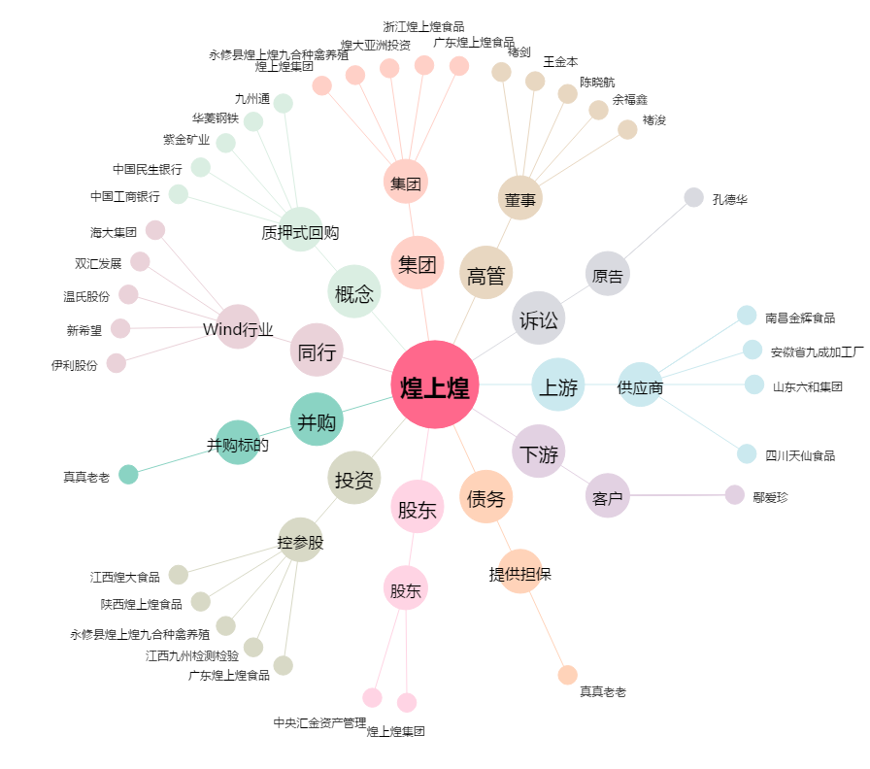
煌上煌[002695.SZ] - 关系概览图

